Índice


 | Sistema de Divulgação do Resultado da Operação - SDRO
 | Boletim Diário da Operação |  |  | BDO - 30/11/2017

 | ÍNDICE

 | Balanço de Energia
 | 1. | Balanço de Energia - Diário
 | 2. | Balanço de Energia - Acumulado Até o Dia
 |  | Dados Diários Acumulados
 |  | 3. | Subsistema Sul
 |  | 4. | Subsistema Sudeste
 |  | 5. | Subsistema Nordeste
 |  | 6. | Subsistema Norte
 |  | 7. | Sistema Interligado Nacional

 | Produção de Energia
 | 8. | Produção Hidráulica por Usina
 | 9. | Produção Térmica por Usina
 | 10. | Produção Eólica por Usina
 | 11. | Produção Solar por Usina
 | 12. | Motivo do Despacho Térmico
 | 13. | Reserva Girante na Demanda Máxima do SIN

 | Carga e Demanda
 | 14. | Carga Horária por Subsistema
 | 15. | Carga Diária por Subsistema
 | 16. | Demanda Máxima

 | Integração de Novos Equipamentos e Ocorrências no SIN
 | 17. | Integração de Novos Equipamentos
 | 18. | Principais Ocorrências no SIN

 | Hidrologia
 | 19. | Acompanhamento dos Armazenamentos
 | 20. | Variação de Energia Armazenada
 | 21. | Energia Natural Afluente
 | 22. | Esquemático das Usinas Hidroelétricas do SIN
 |  | Dados Hidráulicos dos Reservatórios
 |  | 23. | Subsistema Sul
 |  | 24. | Subsistema Sudeste
 |  | 25. | Subsistema Nordeste
 |  | 26. | Subsistema Norte

15-Carga Diária por Subsistema
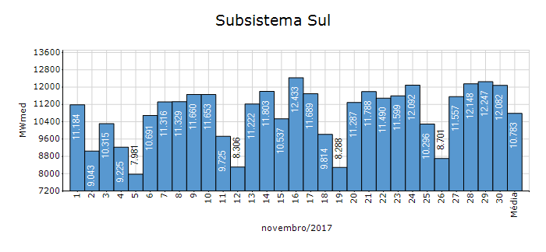
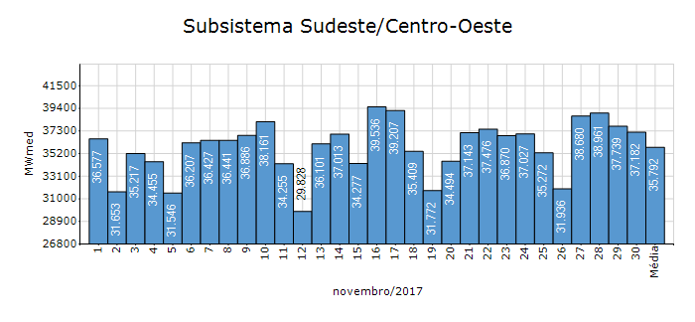
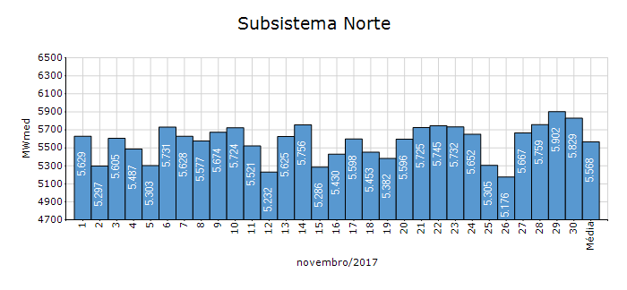
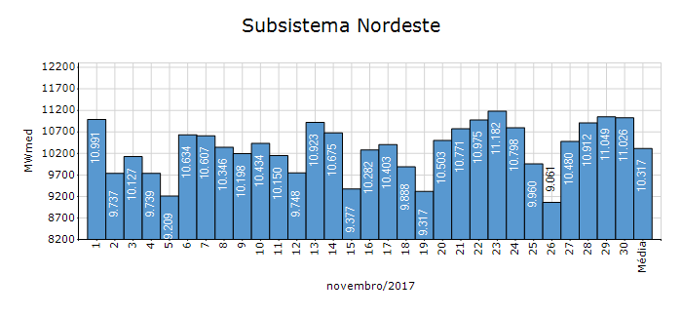
Carga Diária por Subsistema

Subsistema | GWh no Dia | GWh acumulado no Mês até o Dia | GWh acumulado noAno até o Dia
Sudeste/Centro-Oeste | 892.37 | 25,769.94 | 288,996.54
Sul | 289.98 | 7,764.05 | 87,482.74
Nordeste | 264.63 | 7,427.98 | 81,392.35
Norte | 139.89 | 4,008.63 | 43,500.30
Sistema Interligado Nacional | 1,586.87 | 44,970.59 | 501,371.93

Subsistema | MWmed no Dia | MWmed no Mês até o Dia | MWmed no Ano até o Dia
Sudeste/Centro-Oeste | 37,182.27 | 35,791.58 | 36,052.46
Sul | 12,082.35 | 10,783.41 | 10,913.52
Nordeste | 11,026.33 | 10,316.64 | 10,153.74
Norte | 5,828.56 | 5,567.54 | 5,426.68
Sistema Interligado Nacional | 66,119.51 | 62,459.15 | 62,546.40

19-Acomp. Armazenamentos
Acompanhamento dos Armazenamentos

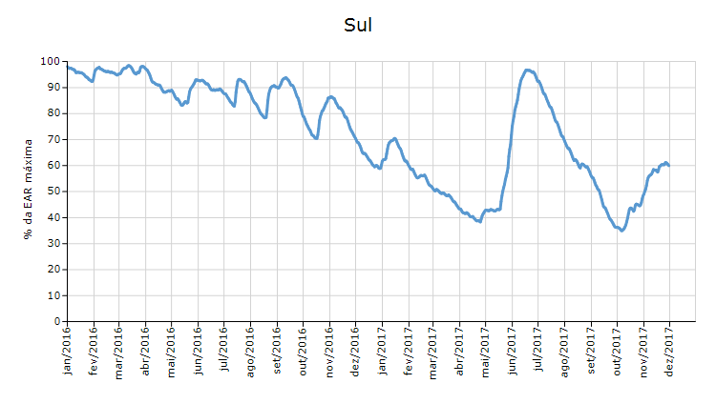

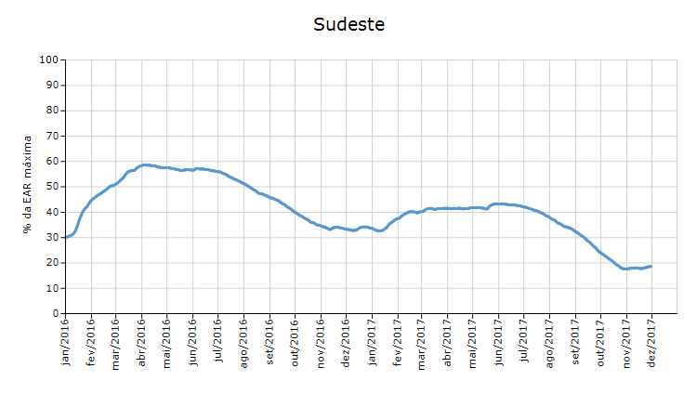

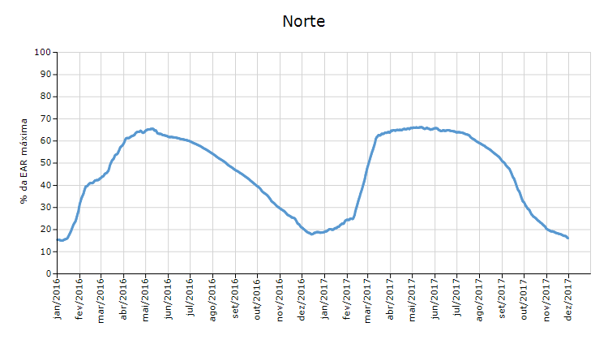

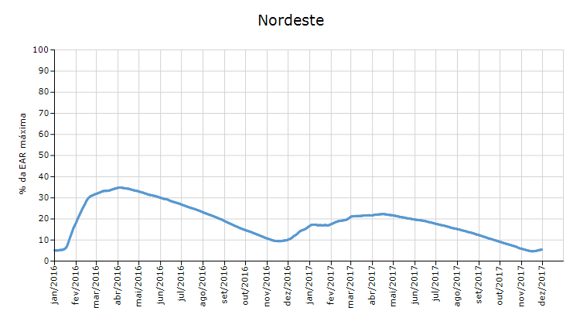

 | Curva de Energia Armazenada Verificada

21-Energia Natural Afluente
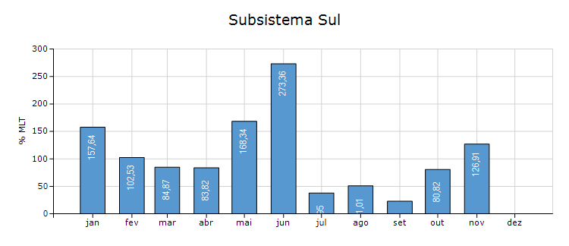
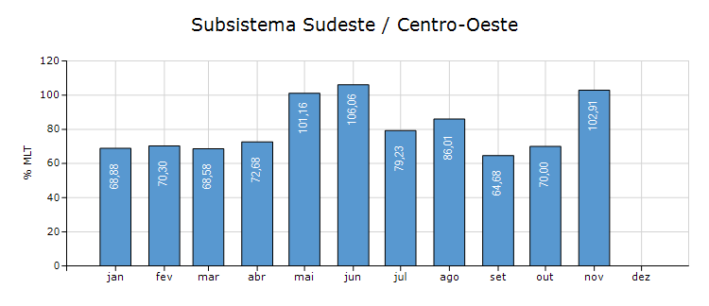
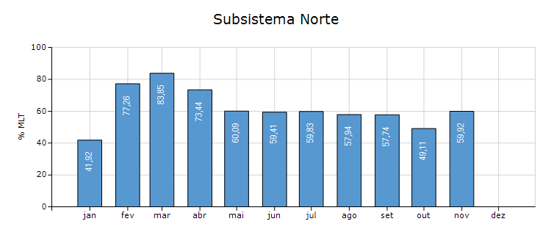
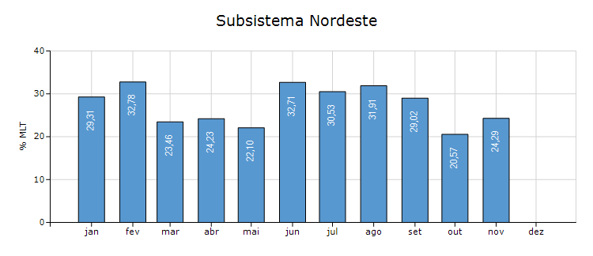
Energia Natural Afluente

Subsistema | % MLT no dia | % MLT acumulado no mês até o dia | ENA Bruta (MWmed) no dia | ENA Bruta (MWmed) acumulada até o dia
Norte | 73 | 60 | 2,322 | 1,915
Nordeste | 46 | 24 | 2,521 | 1,327
Sul | 85 | 127 | 8,070 | 12,063
Sudeste/Centro-Oeste | 124 | 103 | 38,171 | 31,600

22-Esquemático Reservatórios
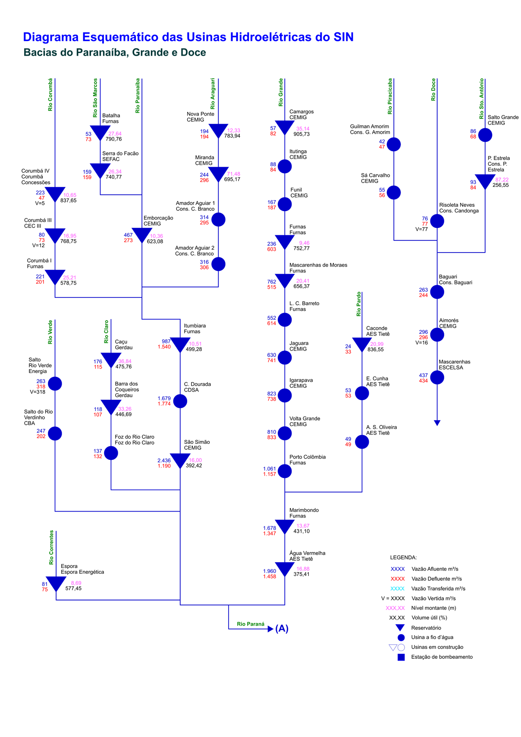
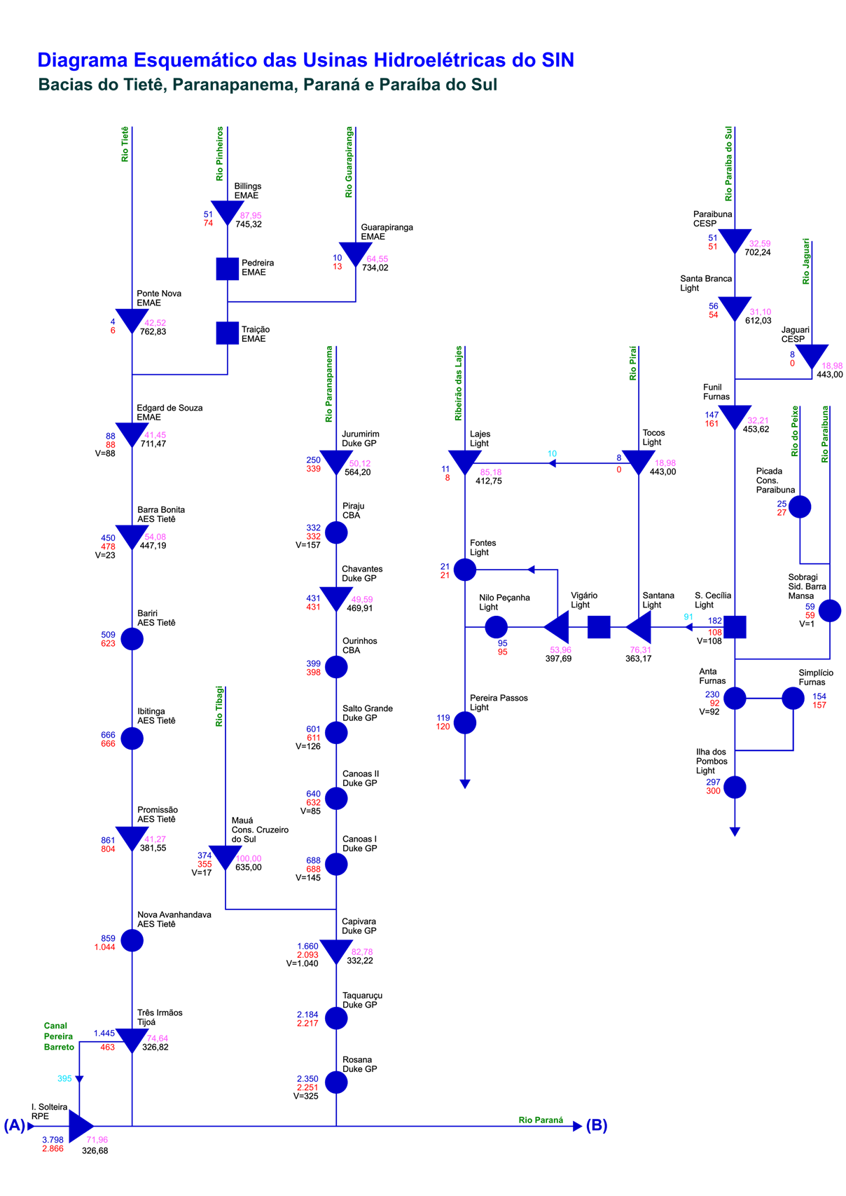
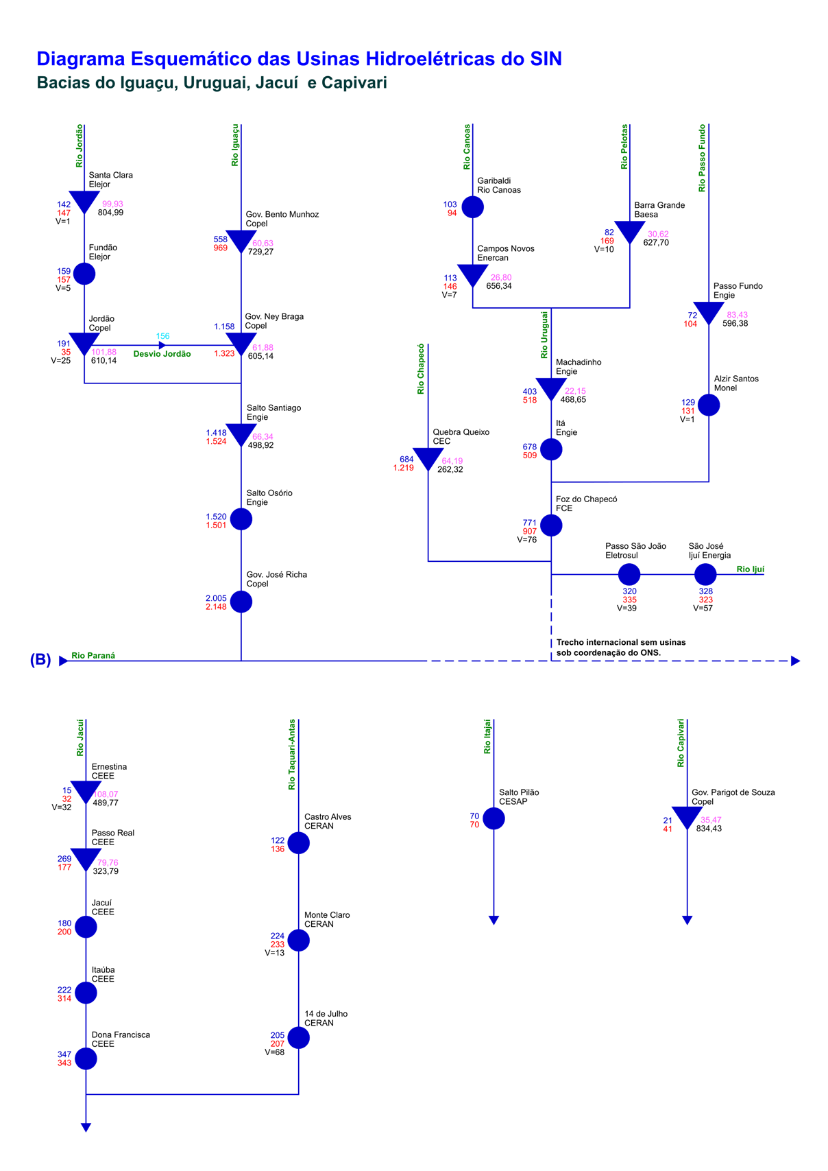
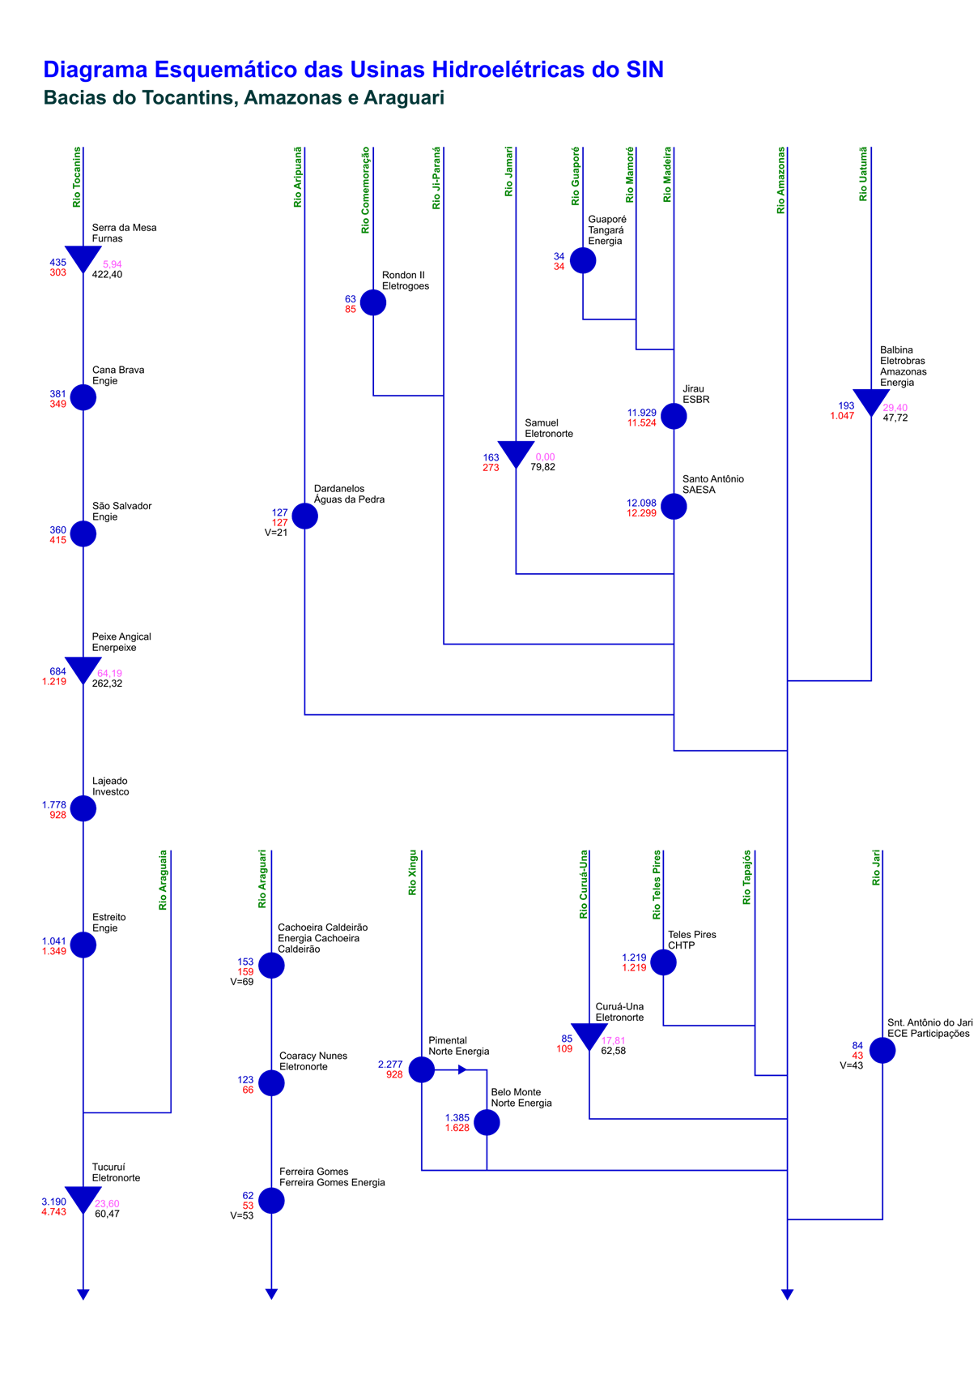
Esquemático das Usinas Hidroelétricas do SIN

